关系图
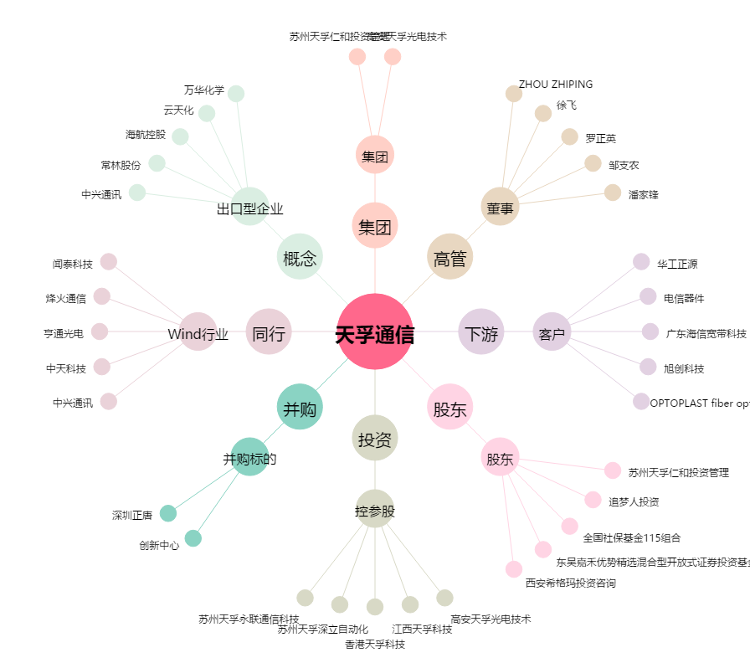
天孚通信[300394.SZ] - 关系概览图

